상품제안서
쿨링볼 휴대용선풍기 | 상품코드: S21361

 |  |  |  |  |  |  | 02-713-8555 | www.synergygift.co.kr
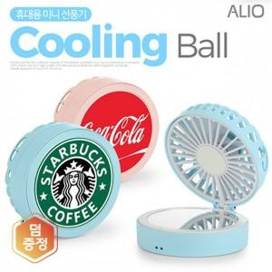

【상세/제작정보】 | <p>편리한 폴딩 타입 휴대용 선풍기&amp;미러 / 작지만 강력한 7엽 날개 휴대용 선풍기</p><p>3단계 바람세기 조절 터치 전원 버튼 / 양방향 장착이 가능한 넥스트랩</p>

【인쇄/포장옵션】 | 칼라인쇄, 풀컬러인쇄 / 포장지포장

【공급단가】 | 수량 | 50~ | 100~ | 300~ | 1,000~ | 3,000~
*VAT별도 | 블루 | 10,100원 | 9,850원 | 9,450원 | 9,050원 | 8,900원
 | 핑크 | 10,100원 | 9,850원 | 9,450원 | 9,050원 | 8,900원

【상품 URL】 | https://www.synergygift.co.kr:443/src/goods_detail.php?gdno=21361

